Flujo de proceso
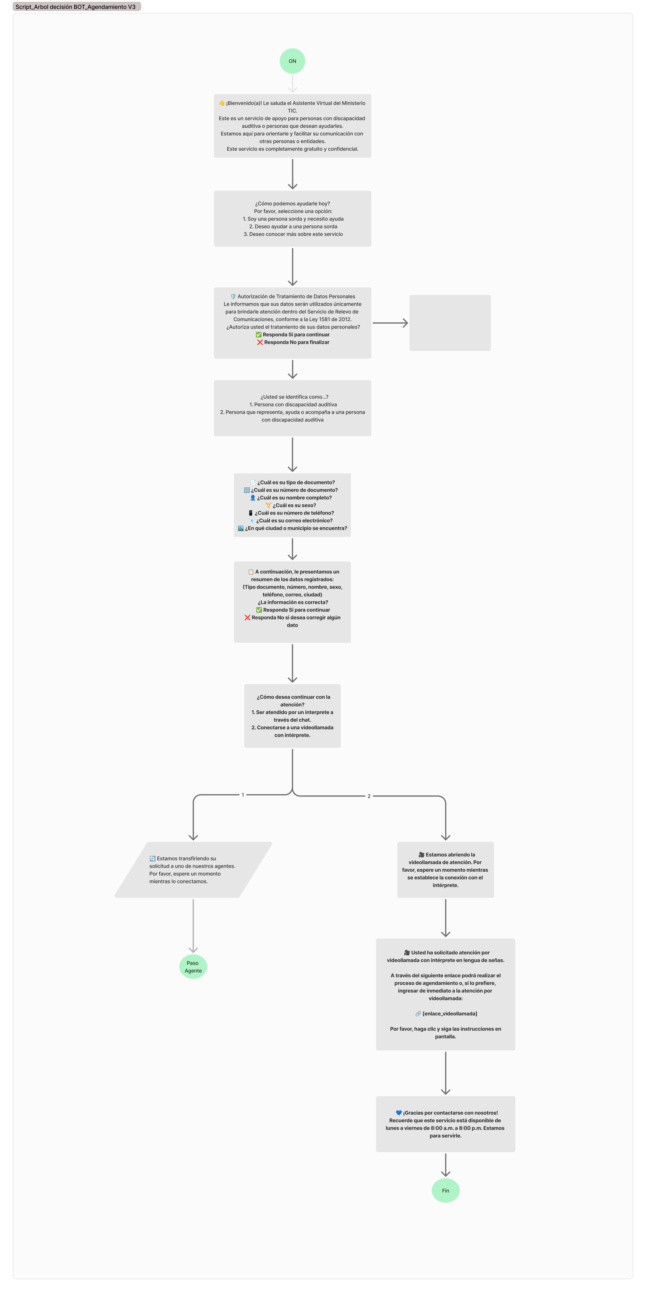
Link Flujo Detallado: https://www.figma.com/board/xDLsY22FFjXhW6FAeUesdW/Proyecto-Mintic?node-id=3-97&t=JdrhBxkGftX9uTmR-0
Registro de Notificaciones
Indicador | Nombre | Script | Acción
1 | Mensaje informativo | 👋 ¡Bienvenido(a)! Le saluda el Asistente Virtual del Ministerio TIC. Este es un servicio de apoyo para personas con discapacidad auditiva o personas que desean ayudarles. Estamos aquí para orientarle y facilitar su comunicación con otras personas o entidades. Este servicio es completamente gratuito y confidencial.
2 | Opción | ¿Cómo podemos ayudarle hoy? 1️⃣ Soy una persona sorda y necesito ayuda 2️⃣ Deseo ayudar a una persona sorda 3️⃣ Deseo conocer más sobre este servicio | opcion_servicio
3 | Sí/No | 🛡️ *Autorización de Tratamiento de Datos Personales* Le informamos que sus datos serán utilizados únicamente para brindarle atención dentro del Servicio de Relevo de Comunicaciones, conforme a la Ley 1581 de 2012. ¿Autoriza usted el tratamiento de sus datos personales? ✅ Responda Sí para continuar ❌ Responda No si no desea continuar | autorizacion_datos
4 | Opción | ¿Usted se identifica como…? 1️⃣ Persona con discapacidad auditiva 2️⃣ Persona que representa, ayuda o acompaña a una persona con discapacidad auditiva | rol_usuario
5 | Texto libre | 📄 ¿Cuál es su tipo de documento? | tipo_documento
6 | Texto libre | 🔢 ¿Cuál es su número de documento? | numero_documento
7 | Texto libre | 👤 ¿Cuál es su nombre completo? | nombre_completo
8 | Texto libre | ⚧️ ¿Cuál es su sexo? | sexo
9 | Texto libre | 📱 ¿Cuál es su número de teléfono? | telefono
10 | Texto libre | 📧 ¿Cuál es su correo electrónico? | correo
11 | Texto libre | 🏙️ ¿En qué ciudad o municipio se encuentra? | ciudad
12 | Sí/No | 📋 A continuación, le presentamos un resumen de los datos registrados: (Tipo documento, número, nombre, sexo, teléfono, correo, ciudad) ¿La información es correcta? ✅ Responda Sí para continuar ❌ Responda No si desea corregir algún dato | confirmacion_datos
13 | Opción | ¿Cómo desea continuar con la atención? 1️⃣ Ser atendido por un agente humano a través del chat 2️⃣ Conectarse a una videollamada con intérprete en lengua de señas | canal_atencion
14 | Automático si elige 1 | 🔄 Estamos transfiriendo su solicitud a uno de nuestros agentes. Por favor, espere un momento mientras lo conectamos.
15 | Automático si elige 2 | 🎥 Estamos abriendo la videollamada de atención. Por favor, espere un momento mientras se establece la conexión con el intérprete en lengua de señas colombiana.
16 | Mensaje informativo | 🎥 Usted ha solicitado atención por videollamada con intérprete en lengua de señas. A través del siguiente enlace podrá realizar el proceso de agendamiento o, si lo prefiere, ingresar de inmediato a la atención por videollamada: 🔗 [enlace_videollamada] Por favor, haga clic y siga las instrucciones en pantalla.
17 | Texto libre | 🙌 Agradecemos que haya utilizado nuestro servicio. ¿Podría ayudarnos respondiendo esta breve encuesta? 1️⃣ ¿Se sintió bien atendido(a)? (Sí / No) 2️⃣ ¿Recomendaría este servicio a otras personas? (Sí / No) 3️⃣ ¿Tiene alguna sugerencia para mejorar? | encuesta_satisfaccion
18 | Mensaje informativo | 💙 ¡Gracias por contactarse con nosotros! Recuerde que este servicio está disponible de lunes a viernes de 8:00 a.m. a 8:00 p.m. Estamos para servirle.
 | Mensaje por inactividad | ⏳ Notamos que ha estado inactivo(a) durante algunos minutos. ¿Desea continuar con el proceso de atención? Si necesita más tiempo, no se preocupe, puede retomar cuando lo desee. | 2 min

